septiembre 30
Ejecución Presupuestal por Entidad (Rubros funcionamiento e inversión)
Rubros | Asignacion inicial | Apropiación vigente con desplazamiento | Compromisos | Obligaciones | Pagos | % Compromisos | % Obligaciones | %Pagos | Dependencia
Funcionamiento | $26,768,555,000 | $26,768,555,000 | $18,825,467,888 | $17,340,387,343 | $17,340,387,343 | 70.33% | 64.78% | 64.78% | Secretaria General
Servicios personales asociados a nomina | $ 11,516,359,000 | $ 11,516,359,000 | $7,242,732,446.00 | $7,233,006,443.00 | $7,233,006,443.00 | 62.89% | 62.81% | 62.81%
Servicios personales indirectos | $ 1,239,000,000 | $ 1,239,000,000 | $1,213,700,000.00 | $1,033,550,000.00 | $1,033,550,000.00 | 97.96% | 83.42% | 83.42%
Contribuciones inherentes a la nómina sector privado y publico | $ 3,665,000,000 | $ 3,665,000,000 | $2,587,420,447.00 | $2,587,420,447.00 | $2,587,420,447.00 | 70.60% | 70.60% | 70.60%
Impuestos y multas | $ 11,330,000 | $ 11,330,000 | $10,703,000.00 | $10,703,000.00 | $10,703,000.00 | 94.47% | 94.47% | 94.47%
Adquisición de bienes y servicios | $ 9,167,406,000 | $ 9,167,406,000 | $7,765,074,303.46 | $6,469,869,761.30 | $6,469,869,761.30 | 84.70% | 70.57% | 70.57%
Orden nacional | $ 55,000,000 | $ 55,000,000 | $- | $- | $- | 0.00% | 0.00% | 0.00%
Sentencias y conciliaciones | $ 1,114,460,000 | $ 1,114,460,000 | $5,837,691.52 | $5,837,691.52 | $5,837,691.52 | 0.52% | 0.52% | 0.52%
Inversión | $7,202,319,937 | $6,652,319,937 | $5,509,757,791 | $2,830,436,744 | $2,830,436,744 | 76.50% | 39.30% | 39.30%
Gestión Documental | $ 145,000,000 | $ 145,000,000 | $ 0 | $ 0 | $ 0 | 0.00% | 0.00% | 0.00% | Sec Gral-Grupo Gestión Admon y Doc
Estudios | $ 600,000,000 | $ 450,000,000 | $ 0 | $ 0 | $ 0 | 0.00% | 0.00% | 0.00% | Delegada de Proyectos
Protección al Usuario | $ 355,136,275 | $ 355,136,275 | $237,117,324.35 | $128,004,626.00 | $128,004,626.00 | 66.77% | 36.04% | 36.04% | O. Protección al Usuario
Capacidad Gestión Institucional | $ 1,403,923,662 | $ 1,403,923,662 | $ 1,256,790,969 | $ 1,013,691,842 | $ 1,013,691,842 | 89.52% | 72.20% | 72.20% | Delegadas Gestión y Proyectos, OPU, OAP, Sec Gral-Grupo Gestión Admon
Comunicaciones | $ 1,100,000,000 | $ 1,100,000,000 | $ 1,010,891,237 | $ 352,302,202 | $ 352,302,202 | 91.90% | 32.03% | 32.03% | Despacho
Talento Humano | $ 688,260,000 | $ 688,260,000 | $650,102,450.00 | $126,327,352.00 | $126,327,352.00 | 94.46% | 18.35% | 18.35% | Sec Gral-Grupo Gestión Talento Humano
TIC | $ 2,910,000,000 | $ 2,510,000,000 | $ 2,354,855,811 | $ 1,210,110,722 | $ 1,210,110,722 | 80.92% | 41.58% | 41.58% | Oficina de TIC
Total | $33,970,874,937 | $33,420,874,937 | $24,335,225,679 | $20,170,824,086 | $20,170,824,086 | 71.64% | 59.38% | 59.38%
Participación de Inversión en el Presupuesto SSF | Porcentaje | (Fuente: SIIF-Nación)
Fecha de reporte: 30 de septiembre 2018 | 71.64% | Compromisos
 | 59.38% | obligaciones
 | 59.38% | Pagos
Peso porcentual de los proyectos de inversión por área temática. Vigencia 2018
 | Asignacion inicial
Gestión Documental | $ 145,000,000 | 1058427050.5
Estudios | $ 600,000,000
Protección al Usuario | $ 355,136,275
Capacidad Gestión Institucional | $ 1,403,923,662
Comunicaciones | $ 1,100,000,000
Talento Humano | $ 688,260,000
TIC | $ 2,910,000,000

Fuente de información: SIIF
Elaborado por: Paola Andrea Ramírez Arias-OAP

Comparativo presupuesto entre los proyectos de inversión de la SSF

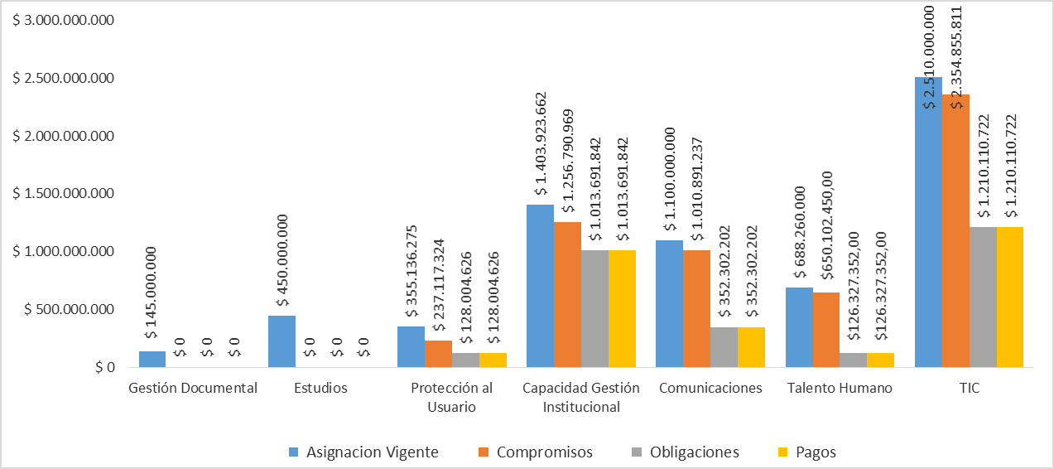

Fuente de información: SIIF
Elaborado por: Paola Andrea Ramírez Arias-OAP
 | % COMPROMISO | % OBLIGADO | % PAGOS
Enero | 27.8% | 7.6% | 7.4%
Febrero | 31.2% | 17.7% | 17.2%
Marzo | 35.0% | 23.2% | 22.1%
Abril | 40.6% | 27.7% | 28.1%
Mayo | 46.6% | 34.2% | 34.1%
Junio | 53.5% | 40.3% | 39.3%
Julio | 62.7% | 46.2% | 46.0%
Agosto | 67.7% | 55.0% | 55.0%
Septiembre | 72.8% | 60.4% | 60.3%
Evolución mensual de la ejecución presupuestal respecto a la totalidad de los recursos SSF

Fuente de información: SIIF
Elaborado por: Paola Andrea Ramírez Arias-OAP

